유스케이스 명세서
유스케이스 명세서
시스템명 | JADo(JoinAndDO) |  | 작성자 | 유경석
단계명 | 요구사항 분석 |  | 작성일자 | 2016-04-05 |  | 버전 | V1.2

유스케이스 다이어그램
UCD ID |  | USD-01 | UCD 명 |  | 프로젝트기능
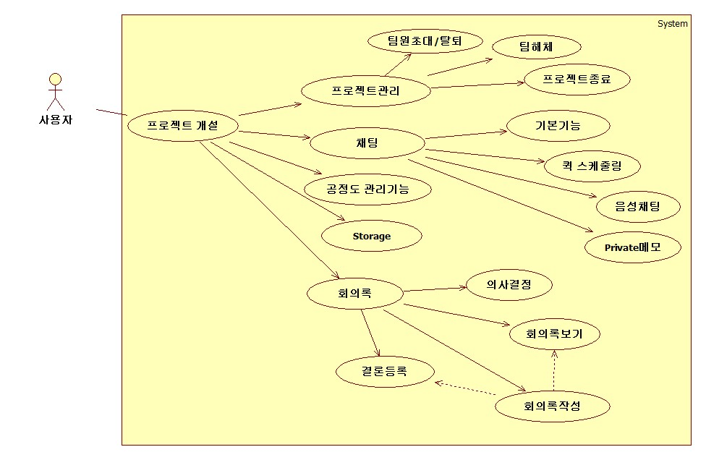

유스케이스 기술서
유스케이스 ID |  | USD-01 | 유스케이스 명 |  | 프로젝트기능
기능: 프로젝트 기능
- 주요액터 : user
- 시나리오: 회원가입한 user를 대상으로 프로젝트 진행을 위한 여러가지 기능들을 제공한다.
1)프로젝트 개설: 회원가입된 user는 원하는 제목및 내용의 프로젝트를 개설하여 프로젝트 리더로서 기능을 사용할 수
있다. 프로젝트 참여 인원은 최대 10명까지 가능하다
2)프로젝트관리리더기능(팀원탈퇴): 리더는 팀에서 팀원을 탈퇴시킬 수 있으며 팀원은 팀장에게 탈퇴 요청을 보내 팀을
탈퇴할 수 있다.
3)팀원초대: 리더 및 팀원은 아이디를 활용하여 최대 10명 까지 팀원이 되기를 희망하는 사람에게 초대메세지를
발송 할 수 있다. 메시지를 받은 회원은 승낙여부를 결정하여 팀에 참여 할 수 있다.
4)팀해체: 프로젝트 관리기능에서 리더가 팀해체 버튼을 클릭하면 비밀번호를 입력하고 해체를 할 수 있다.
5)프로젝트 종료: 프로젝트 관리기능에서 프로젝트 종료버튼을 누르면 프로젝트가 종료되고,
6)채팅기본기능:프로젝트리더는 채팅방을 개설할수있다. 채팅창 첫 줄에는 오늘날짜를 표시하고 고정된다. 더보기
버튼을 클릭하면 채팅에 참여중인 팀원리스트가 표시된다. 결론을 입력할경우 #표시를 써서 입력하면 출력된 내용
우측에 승인요청을 버튼이 생성된다. 리더가 버튼을 클릭 시 팀원들에게 승인버튼이 활성화되면서 결론여부를 정할 수
있다. 채팅 오른쪽 상단에 +버튼을 누르면 실시간으로 채팅방에 자료를 업데이트하여 공유할 수 있다.
7)퀵 스케줄링: 리더가 채팅창의 일정잡기 버튼을 누르면 새창으로 7*10테이블(한달 캘린더)을 제시하고 매일은
오전/오후로 나뉘어 표시된다. 채팅창에 캘린더가 표시되면 참여자들은 각자 일정이 있는 칸을 체크하고, 일정 없는
시간이 확인 가능하다.
8)음성채팅: 채팅창에 있는 버튼을 클릭하면 음성채팅을 지원한다.
9)Private메모: 채팅창의 우측에는 Storage에서 불러온 파일을 띄우거나 URL을 입력하여 웹페이지로 이동이 가능하다.
우측에 표시된 파일이나 웹사이트는 포스트잇 기능과 하이라이트 기능을 지원하여, 회의 중 필요한 부분은 바로
기록하고 개인 스크랩함으로 자동 저장한다.
10)회의록: 채팅창의 회의록 버튼을 클릭하면 대화내용이 DB에 저장된다. 회의중 화면상단에는 기록중이라는 표시를
띄운다. 대화 창 좌측의 결론버튼을 클릭하거나, 대화창에 '#'을 입력하면 자동으로 '#결론:'이 입력되어 사용자의 결론을
회의록에 저장된다. DB에 저장된 Text를 1일 단위로 Panel형식으로 저장하고 제목은 회의날짜와 채팅방 테마로 저장
된다. 회의록 맨 위에는 회의참여인원이 표시되고 회의 중 제시된 결론 부분은 항상 표시한다. 상세한 대화내용은 대화
내용보기 버튼을 클릭하면 확인 가능하다. 원본은 수정이 불가능하고 추가적인 결론등은 회의록 하단에 표시한다.
겨론에 대한 승인버튼을 회의록 하단에 표시하여 클릭 시 팀원들의 승인버튼이 활성화한다. 팀원들의 승인 버튼 클릭시
에만 승인되어 결론이 수정 불가능한 형태로 변경되고 승인완료/변경불가 표시가 된다. Storage에는 회의중에 언급된
이슈에 관한 자료는 모두 저장된다.
11)Storage: 회의중 버튼을 클릭하여 요청하면 회의록을 Storage에 저장된다. 업로드, 다운로드를 지원하여 프로젝트에
12)공정도 관리기능:한달단위로 1~31일까지 표시되어 있는 테이블을 기본제공한다. 담당자,담당업무를 입력하면
공정도 표가 완성되어 화면에 표시한다. 클릭과 드래그만으로 일정조정 및 데드라인 지정이 가능하다. 테이블을
구성하는 요서(담당자,담당업무,데드라인etc)들은 전부 자유롭게 이동 후 배치가 가능하다. 해당 월 마지막날의
다음날에 1일을 표시하여 해당 시킨다.

유스케이스 다이어그램
UCD ID |  | USD-02 | UCD 명 |  | 시스템기능
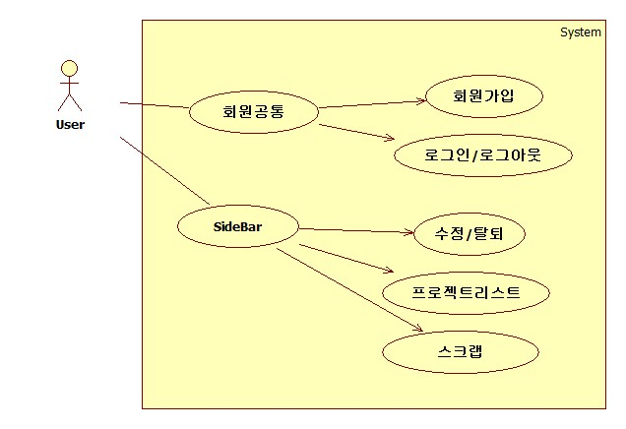

유스케이스 기술서
유스케이스 ID |  | USD-02 | 유스케이스 명 |  | 시스템기능
기능: 프로젝트 기능
- 주요액터 : user
- 시나리오: 고객의 회원가입부터 정보수정, 탈퇴, 메시지와 게시판 기능까지 기본적인 시스템 기능을 제공한다.
1)회원가입: 메인화면 중앙에 이메일을 입력하면 자동으로 회원가입창이 뜨며 회원가입을 진행할 수 있다.
2)로그인/로그아웃: 메인화면 우측상단에서 로그인을 바로 할 수 있다.
3)수정/탈퇴:로그인후 우측상단에 수정버튼및 탈퇴를 할 수 있다
4)프로젝트리스트: 프로젝트리스트 버튼을 클릭시 자신이 참여하고 있는 리스트를 을 불러온다.
5)스크랩: 스크랩기능으로 개인 스크랩이나 메모,노트를 기록하는 공간으로 제공된다.

